钢丝参考 (2)
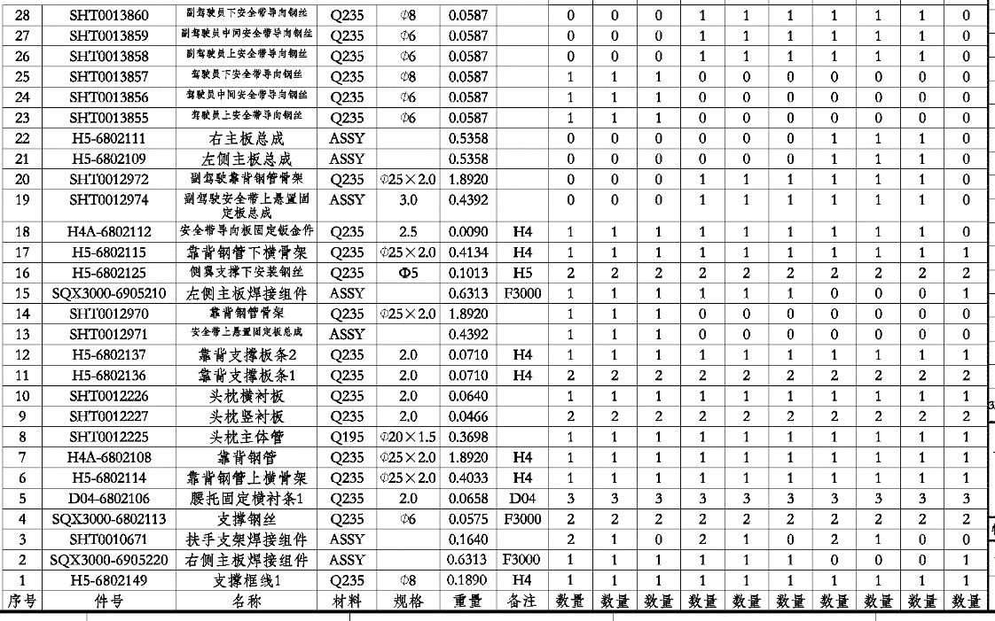
SHT0012531 图纸序号 | SHT0013283 图纸序号 | SHT0012236 图纸序号 | SHT0013664 图纸序号 | SHT0013665 图纸序号 | SHT0013663 图纸序号 | SHT0012954 图纸序号 | 图纸序号 | 图号 | 产品名称 | QAD号 | 金蝶码 | 图片 | 重量 | 说明 | 新强力外购价 未税(元/件)
 |  |  |  |  |  | 1 | 1 | H5-6802149 | 支撑框线1 | SHT0011054 | 02.03.27.097A |  | 0.24 |  | 2.52
21 （与22对称） 各1件 | 21 （与22对称） 各1件 | 21 （与22对称） 各1件 | 21 （与22对称） 各1件 | 21 （与22对称） 各1件 | 21 （与22对称） 各1件 |  | 21或22 | H5-6802109 | 左侧主板总成 |  |  |  |  | 1.21和钢丝组成2 2.22和钢丝组成15 | 6.5
16(2件) | 16(2件) | 16(2件) | 16(2件) | 16(2件) | 16(2件) | 16(2件) | 16或17 | H5-6802125 | 侧翼支撑下安装钢丝 | SHT0002532 | 02.03.61.021 |  | 0.0329 |  | 0.34
26 | 26 | 26 | 26 | 26 | 26 |  | 26 | SHT0013858 | 副驾驶员上安全带导向钢丝 | SHT0013858 |  |  | 0.141 |  | 1.48
27 | 27 | 27 | 27 | 27 | 27 |  | 27 | SHT0013859 | 副驾驶员中间安全带导向钢丝 | SHT0013859 |  |  | 0.091 |  | 0.96
28 | 28 | 28 | 28 | 28 | 28 |  | 28 | SHT0013860 | 副驾驶员下安全带导向钢丝 | SHT0013860 |  |  | 0.228 |  | 2.39
2和15中的钢丝 （2件） | 2和15中的钢丝 （2件） | 2和15中的钢丝 （2件） |  |  |  | 2和15中的钢丝 （2件） | 2或15上的钢丝 |  | 副背侧翼钢丝 |  |  |  | 0.14 |  | 1.49
19 | 19 | 19 | 19 | 19 | 19 |  | 19 |  | 副驾驶安全带上悬置固定板总成 | SHT0012974 |  |  |  |  | 5
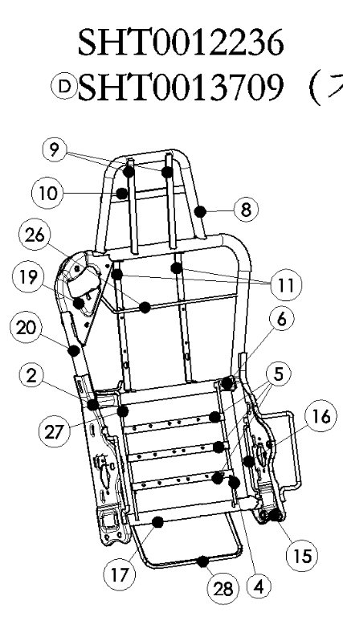
3（2件） | 3（1件） |  | 3（2件） | 3（1件） |  |  | 3 |  | 扶手支架焊接组件 | SHT0010671 |  |  |  |  | 2
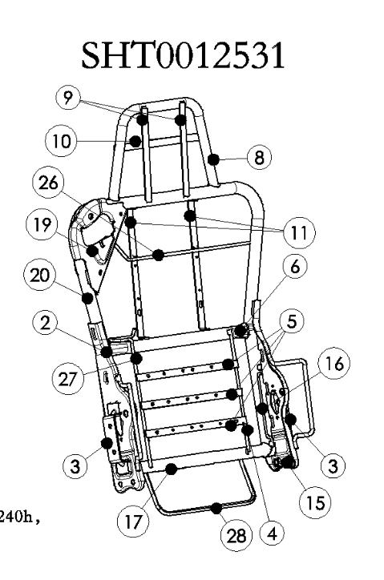
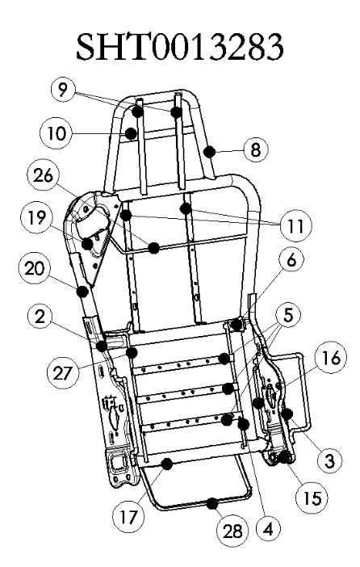
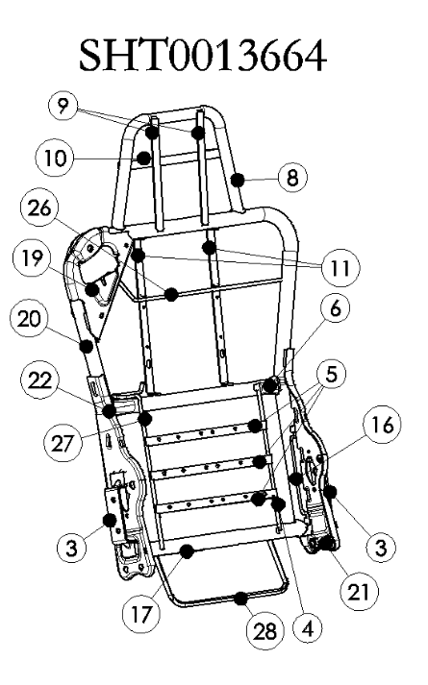
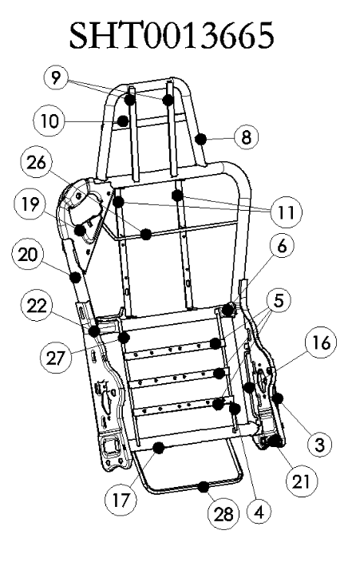
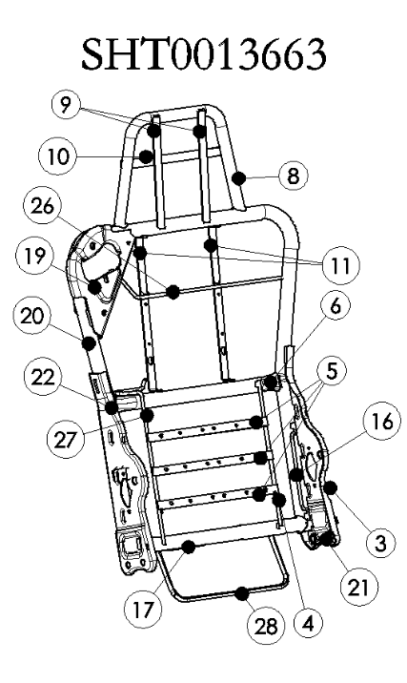
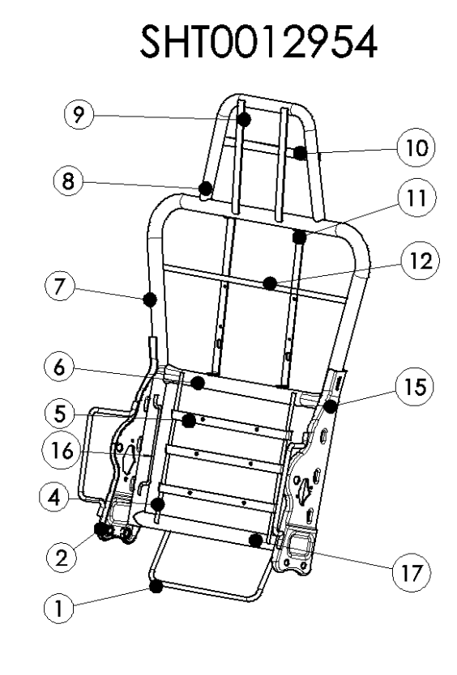

SHT0012954
重汽座椅靠背骨架核价
序 | 工厂 | 厂家 | 核价区间 | QAD号 | 物料代码 | 名称 | 图纸序号 | 单件图号 | 单件名称 | 自制/外协 | 材质 | 数量 | 未税单价 |  | 重量 |  |  | 未税材料费 | 加工成本 |  |  |  |  |  | 系数 | 未税价格 | 照片
号 |  |  |  |  |  |  |  |  |  |  |  |  | 材料 | 废铁 | 毛重 | 净重 | 废铁 |  | 工序 | 吨位 | 工序数 | 工序费 | 出件数 | 合计
2 | 河北 | 新强力 | 2022-01-04 | SHT0012954 |  | 靠背骨架焊接总成 | 1 | H5-6802149 | 支撑框线1 | 外协 | Q235 Ф8 钢丝 | 1 | 2.52 |  |  |  |  | 2.520 |  |  |  |  |  |  | 120% | 58.498 | 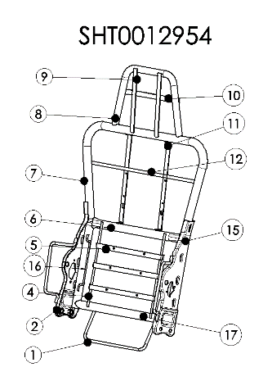
 |  |  |  |  |  |  | 2 | SQX3000-6905220 | 右侧主板焊接组件 | 外协 |  | 1 |  |  |  |  |  |  |  |  | 1 |  | 1 | 0.00
 |  |  |  |  |  |  | 4 | SQX3000-6802113 | 支撑钢丝 | 自制 | Q235 Ф6钢丝 | 2 | 4.87 | 3.40 | 0.058 | 0.058 | 0.001 | 0.561 | 截料 | 截管机 | 1 | 0.04 | 1 | 0.04
 |  |  |  |  |  |  | 5 | D04-6802106 | 腰托固定横衬条1 | 自制 | Q235 厚2.0mm扁钢 | 3 | 5.00 | 3.40 | 0.066 | 0.066 | 0.001 | 0.990 | 截料 | 切割机 | 3 | 0.04 | 1 | 0.12
 |  |  |  |  |  |  |  |  |  |  |  |  |  |  |  |  |  |  | 冲孔 | 80T | 3 | 0.05 | 1 | 0.15
 |  |  |  |  |  |  | 6 | H5-6802114 | 靠背钢管上横骨架 | 自制 | Q235 Ф25×2焊管 | 1 | 5.80 | 3.40 | 0.407 | 0.403 | 0.004 | 2.349 | 截料 | 截管机 | 1 | 0.04 | 1 | 0.04
 |  |  |  |  |  |  |  |  |  |  |  |  |  | 3.40 |  |  |  |  | 拍扁 | 80T | 2 | 0.05 | 1 | 0.10
 |  |  |  |  |  |  | 7 | H4A-6802108 | 靠背钢管 | 自制 | Q235 Ф25×2焊管 | 1 | 5.80 | 3.40 | 1.911 | 1.892 | 0.019 | 11.019 | 截料 | 截管机 | 1 | 0.04 | 1 | 0.04
 |  |  |  |  |  |  |  |  |  |  |  |  |  | 3.40 |  |  |  |  | 弯管 | 弯管机 | 4 | 0.08 | 1 | 0.32
 |  |  |  |  |  |  | 8 | SHT0012225 | 头枕主体管 | 自制 | Q195 Ф25×1.5焊管 | 1 | 5.80 | 3.40 | 0.374 | 0.370 | 0.004 | 2.154 | 截料 | 切割机 | 1 | 0.04 | 1 | 0.04
 |  |  |  |  |  |  |  |  |  |  |  |  |  |  |  |  |  |  | 弯管 | 弯管机 | 2 | 0.08 | 1 | 0.16
 |  |  |  |  |  |  |  |  |  |  |  |  |  |  |  |  |  |  | 切弧 | 100T | 2 | 0.07 | 1 | 0.14
 |  |  |  |  |  |  | 9 | SHT0012227 | 头枕竖衬板 | 自制 | Q235 厚2.0mm扁钢 | 2 | 5.00 | 3.40 | 0.047 | 0.047 | 0.000 | 0.468 | 截料 | 切割机 | 2 | 0.04 | 1 | 0.08
 |  |  |  |  |  |  | 10 | SHT0012226 | 头枕横衬板 | 自制 | Q235 厚2.0mm扁钢 | 1 | 5.00 | 3.40 | 0.065 | 0.064 | 0.001 | 0.321 | 截料 | 切割机 | 1 | 0.04 | 1 | 0.04
 |  |  |  |  |  |  | 11 | H5-6802136 | 靠背支撑板条1 | 自制 | Q235 厚2.0mm扁钢 | 2 | 5.00 | 3.40 | 0.072 | 0.071 | 0.001 | 0.712 | 截料 | 切割机 | 1 | 0.04 | 1 | 0.04
 |  |  |  |  |  |  |  |  |  |  |  |  |  |  |  |  |  |  | 冲孔 | 80T | 2 | 0.05 | 1 | 0.10
 |  |  |  |  |  |  | 12 | H5-6802137 | 靠背支撑板条2 | 自制 | Q235 厚2.0mm扁钢 | 1 | 5.00 | 3.40 | 0.072 | 0.071 | 0.001 | 0.356 | 截料 | 切割机 | 1 | 0.04 | 1 | 0.04
 |  |  |  |  |  |  | 15 | SQX3000-6905210 | 左侧主板焊接组件 | 外协 |  | 1
 |  |  |  |  |  |  | 16 | H5-6802125 | 侧翼支撑下安装钢丝 | 外协 | Q235 Ф5钢丝 | 2 | 0.34 |  |  |  |  | 0.680
 |  |  |  |  |  |  | 17 | H5-6802115 | 靠背钢管下横骨架 | 自制 | Q235 Ф25×2焊管 | 1 | 5.80 | 3.40 | 0.418 | 0.413 | 0.004 | 2.408 | 截料 | 切管机 | 1 | 0.04 | 1 | 0.04
 |  |  |  |  |  |  |  |  |  |  |  |  |  |  |  |  |  |  | 切弧 | 100T | 2 | 0.07 | 1 | 0.14
 |  |  |  |  |  |  |  |  |  |  |  |  |  |  |  |  |  |  | 打孔 |  | 4 | 0.1 | 1 | 0.40
 |  |  |  |  |  |  | 21 | SQX3000-6905220 | 左侧主板总成 | 外协 |  | 1 | 6.50 | 3.40 |  |  | 0.000 | 6.500
 |  |  |  |  |  |  | 22 | H5-6802111 | 右主板总成 | 外协 |  | 1 | 6.50 |  |  |  |  | 6.500
 |  |  |  |  |  |  | 2/15上的钢丝 |  | 左侧主板焊接钢丝 | 外协 | Q235 Ф8钢丝 | 2 | 1.49 |  |  |  |  | 2.980
 |  |  |  |  |  |  |  |  |  |  |  |  |  |  |  |  |  |  | 焊接 |  |  |  | 1 | 2.70
 |  |  |  |  |  |  |  |  |  |  |  |  |  |  |  |  |  |  | 调整 |  |  |  | 1 | 0.50
 |  |  |  |  |  |  |  |  |  |  |  |  |  |  |  |  |  |  | 电泳 |  |  |  | 1 | 3.00
 |  |  |  |  |  |  |  |  | 材料合计： |  |  |  |  |  |  |  |  | 40.52 | 加工费合计： |  |  |  |  | 8.23

SHT0012531
冲压件核价
序 | 工厂 | 厂家 | 核价区间 | QAD号 | 物料代码 | 名称 | 图纸序号 | 单件图号 | 单件名称 | 自制/外协 | 材质 | 数量 | 未税单价 |  | 重量 |  |  | 未税材料费 | 加工成本 |  |  |  |  |  | 系数 | 未税价格 | 照片
号 |  |  |  |  |  |  |  |  |  |  |  |  | 材料 | 废铁 | 毛重 | 净重 | 废铁 |  | 工序 | 吨位 | 工序数 | 工序费 | 出件数 | 合计
 | 河北 | 新强力 | 44565 | SHT0012531 |  | 靠背骨架焊接总成 | 2 | SQX3000-6905220 | 右侧主板焊接组件 | 外协 |  | 1 |  |  |  |  |  |  |  |  |  |  |  |  | 120% | 74.39 | 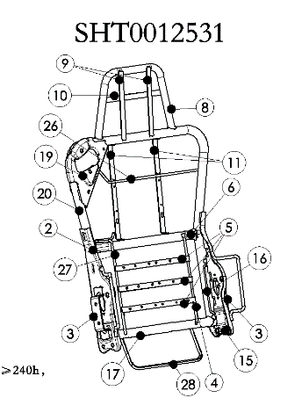
 |  |  |  |  |  |  | 3 | SHT0010671 | 扶手支架焊接组件 | 外协 |  | 2 | 2.00 |  |  |  |  | 4.000
 |  |  |  |  |  |  | 4 | SQX3000-6802113 | 支撑钢丝 | 自制 | Q235 Ф6钢丝 | 1 | 4.87 | 3.40 | 0.141 | 0.140 | 0.001 | 0.683 | 截料 | 截管机 | 1 | 0.04 | 1 | 0.04
 |  |  |  |  |  |  | 5 | D04-6802106 | 腰托固定横衬条1 | 自制 | Q235 厚2.0mm扁钢 | 3 | 5.00 | 3.40 | 0.066 | 0.066 | 0.001 | 0.990 | 截料 | 切割机 | 3 | 0.04 | 1 | 0.12
 |  |  |  |  |  |  |  |  |  |  |  |  |  |  |  |  |  |  | 冲孔 | 80T | 3 | 0.05 | 1 | 0.15
 |  |  |  |  |  |  | 6 | H5-6802114 | 靠背钢管上横骨架 | 自制 | Q235 Ф25×2焊管 | 1 | 5.80 | 3.40 | 0.407 | 0.403 | 0.004 | 2.349 | 截料 | 截管机 | 1 | 0.04 | 1 | 0.04
 |  |  |  |  |  |  |  |  |  |  |  |  |  | 3.40 |  |  |  |  | 拍扁 | 80T | 2 | 0.05 | 1 | 0.10
 |  |  |  |  |  |  | 8 | SHT0012225 | 头枕主体管 | 自制 | Q195 Ф25×1.5焊管 | 1 | 5.80 | 3.40 | 0.374 | 0.370 | 0.004 | 2.154 | 截料 | 切割机 | 1 | 0.04 | 1 | 0.04
 |  |  |  |  |  |  |  |  |  |  |  |  |  |  |  |  |  |  | 弯管 | 弯管机 | 2 | 0.08 | 1 | 0.16
 |  |  |  |  |  |  |  |  |  |  |  |  |  |  |  |  |  |  | 切弧 | 100T | 2 | 0.07 | 1 | 0.14
 |  |  |  |  |  |  | 9 | SHT0012227 | 头枕竖衬板 | 自制 | Q235 厚2.0mm扁钢 | 2 | 5.00 | 3.40 | 0.047 | 0.047 | 0.000 | 0.468 | 截料 | 切割机 | 2 | 0.04 | 1 | 0.08
 |  |  |  |  |  |  | 10 | SHT0012226 | 头枕横衬板 | 自制 | Q235 厚2.0mm扁钢 | 1 | 5.00 | 3.40 | 0.065 | 0.064 | 0.001 | 0.321 | 截料 | 切割机 | 1 | 0.04 | 1 | 0.04
 |  |  |  |  |  |  | 11 | H5-6802136 | 靠背支撑板条1 | 自制 | Q235 厚2.0mm扁钢 | 2 | 5.00 | 3.40 | 0.072 | 0.071 | 0.001 | 0.712 | 截料 | 切割机 | 1 | 0.04 | 1 | 0.04
 |  |  |  |  |  |  |  |  |  |  |  |  |  |  |  |  |  |  | 冲孔 | 80T | 2 | 0.05 | 1 | 0.10
 |  |  |  |  |  |  | 15 | SQX3000-6905210 | 左侧主板焊接组件 | 外协 |  | 1
 |  |  |  |  |  |  | 16 | H5-6802125 | 侧翼支撑下安装钢丝 | 外协 | Q235 Ф5钢丝 | 2 | 0.34 |  |  |  |  | 0.680
 |  |  |  |  |  |  | 17 | H5-6802115 | 靠背钢管下横骨架 | 自制 | Q235 Ф25×2焊管 | 1 | 5.80 | 3.40 | 0.418 | 0.413 | 0.004 | 2.408 | 截料 | 切管机 | 1 | 0.04 | 1 | 0.04
 |  |  |  |  |  |  |  |  |  |  |  |  |  |  |  |  |  |  | 切弧 | 100T | 2 | 0.07 | 1 | 0.14
 |  |  |  |  |  |  |  |  |  |  |  |  |  |  |  |  |  |  | 打孔 |  | 4 | 0.1 | 1 | 0.40
 |  |  |  |  |  |  | 19 | SHT0012974 | 副驾驶安全带上悬置固定板总成 | 外协 |  | 1 | 4.96 |  |  |  | 0.000 | 4.956
 |  |  |  |  |  |  | 20 | SHT0012972 | 副驾驶靠背钢管骨架 | 自制 | Q235 Ф25×2焊管 | 1 | 5.80 | 3.40 | 1.911 | 1.892 | 0.019 | 11.019 | 截料 | 截管机 | 1 | 0.04 | 1 | 0.04
 |  |  |  |  |  |  |  |  |  |  |  |  |  |  |  |  |  |  | 弯管 | 弯管机 | 4 | 0.08 | 1 | 0.32
 |  |  |  |  |  |  | 21 | SQX3000-6905220 | 左侧主板总成 | 外协 |  | 1 | 6.50 | 3.40 |  |  | 0.000 | 6.500
 |  |  |  |  |  |  | 22 | H5-6802111 | 右主板总成 | 外协 |  | 1 | 6.50 |  |  |  |  | 6.500
 |  |  |  |  |  |  | 2或15上的钢丝 |  | 15附件左侧主板焊接钢丝 | 外协 | Q235 Ф8钢丝 | 2 | 1.49 |  |  |  |  | 2.980
 |  |  |  |  |  |  | 26 | SHT0013858 | 副驾驶员上安全带导向钢丝 | 外协 | Q235 Ф6钢丝 | 1 | 1.48 |  |  |  |  | 1.480
 |  |  |  |  |  |  | 27 | SHT0013859 | 副驾驶员中间安全带导向钢丝 | 外协 | Q235 Ф6钢丝 | 1 | 0.96 |  |  |  |  | 0.960
 |  |  |  |  |  |  | 28 | SHT0013860 | 副驾驶员下安全带导向钢丝 | 外协 | Q235 Ф8钢丝 | 1 | 2.39 |  |  |  |  | 2.390
 |  |  |  |  |  |  |  |  |  |  |  |  |  |  |  |  |  |  | 焊接 |  |  |  | 1 | 4.95
 |  |  |  |  |  |  |  |  |  |  |  |  |  |  |  |  |  |  | 调整 |  |  |  | 1 | 0.50
 |  |  |  |  |  |  |  |  |  |  |  |  |  |  |  |  |  |  | 电泳 |  |  |  | 1 | 3.00
 |  |  |  |  |  |  |  |  | 材料合计： |  |  |  |  |  |  |  |  | 51.55 | 加工费合计： |  |  |  |  | 10.44

SHT0013283
冲压件核价
序 | 工厂 | 厂家 | 核价区间 | QAD号 | 物料代码 | 名称 | 图纸序号 | 单件图号 | 单件名称 | 自制/外协 | 材质 | 数量 | 未税单价 |  | 重量 |  |  | 未税材料费 | 加工成本 |  |  |  |  |  | 系数 | 未税价格 | 照片
号 |  |  |  |  |  |  |  |  |  |  |  |  | 材料 | 废铁 | 毛重 | 净重 | 废铁 |  | 工序 | 吨位 | 工序数 | 工序费 | 出件数 | 合计
 | 河北 | 新强力 | 44565 | SHT0013283 |  | 靠背骨架焊接总成 | 2 | SQX3000-6905220 | 右侧主板焊接组件 | 外协 |  | 1 |  |  |  |  |  |  |  |  |  |  |  |  | 120% | 70.21 | 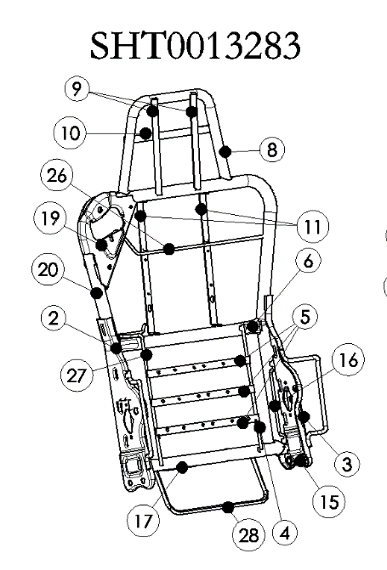
 |  |  |  |  |  |  | 3 | SHT0010671 | 扶手支架焊接组件 | 外协 |  | 1 | 2.00 |  |  |  |  | 2.000
 |  |  |  |  |  |  | 4 | SQX3000-6802113 | 支撑钢丝 | 自制 | Q235 Ф6钢丝 | 1 | 4.87 | 3.40 | 0.058 | 0.058 | 0.001 | 0.281 | 截料 | 截管机 | 1 | 0.04 | 1 | 0.04
 |  |  |  |  |  |  | 5 | D04-6802106 | 腰托固定横衬条1 | 自制 | Q235 厚2.0mm扁钢 | 3 | 5.00 | 3.40 | 0.066 | 0.066 | 0.001 | 0.990 | 截料 | 切割机 | 3 | 0.04 | 1 | 0.12
 |  |  |  |  |  |  |  |  |  |  |  |  |  |  |  |  |  |  | 冲孔 | 80T | 3 | 0.05 | 1 | 0.15
 |  |  |  |  |  |  | 6 | H5-6802114 | 靠背钢管上横骨架 | 自制 | Q235 Ф25×2焊管 | 1 | 5.80 | 3.40 | 0.407 | 0.403 | 0.004 | 2.349 | 截料 | 截管机 | 1 | 0.04 | 1 | 0.04
 |  |  |  |  |  |  |  |  |  |  |  |  |  | 3.40 |  |  |  |  | 拍扁 | 80T | 2 | 0.05 | 1 | 0.10
 |  |  |  |  |  |  | 8 | SHT0012225 | 头枕主体管 | 自制 | Q195 Ф25×1.5焊管 | 1 | 5.80 | 3.40 | 0.374 | 0.370 | 0.004 | 2.154 | 截料 | 切割机 | 1 | 0.04 | 1 | 0.04
 |  |  |  |  |  |  |  |  |  |  |  |  |  |  |  |  |  |  | 弯管 | 弯管机 | 2 | 0.08 | 1 | 0.16
 |  |  |  |  |  |  |  |  |  |  |  |  |  |  |  |  |  |  | 切弧 |  | 2 | 0.08 | 1 | 0.16
 |  |  |  |  |  |  | 9 | SHT0012227 | 头枕竖衬板 | 自制 | Q235 厚2.0mm扁钢 | 2 | 5.00 | 3.40 | 0.047 | 0.047 | 0.000 | 0.468 | 截料 | 切割机 | 2 | 0.04 | 1 | 0.08
 |  |  |  |  |  |  | 10 | SHT0012226 | 头枕横衬板 | 自制 | Q235 厚2.0mm扁钢 | 1 | 5.00 | 3.40 | 0.065 | 0.064 | 0.001 | 0.321 | 截料 | 切割机 | 1 | 0.04 | 1 | 0.04
 |  |  |  |  |  |  | 11 | H5-6802136 | 靠背支撑板条1 | 自制 | Q235 厚2.0mm扁钢 | 2 | 5.00 | 3.40 | 0.072 | 0.071 | 0.001 | 0.712 | 截料 | 切割机 | 1 | 0.04 | 1 | 0.04
 |  |  |  |  |  |  |  |  |  |  |  |  |  |  |  |  |  |  | 冲孔 | 80T | 2 | 0.05 | 1 | 0.10
 |  |  |  |  |  |  | 15 | SQX3000-6905210 | 左侧主板焊接组件 | 外协 |  | 1 |  |  |  |  |  |  |  |  |  |  | 1 | 0.00
 |  |  |  |  |  |  | 16 | H5-6802125 | 侧翼支撑下安装钢丝 | 外购 | Q235 Ф5钢丝 | 2 | 0.34 |  |  |  |  | 0.680
 |  |  |  |  |  |  | 17 | H5-6802115 | 靠背钢管下横骨架 | 自制 | Q235 Ф25×2焊管 | 1 | 5.80 | 3.40 | 0.418 | 0.413 | 0.004 | 2.408 | 截料 | 切管机 | 1 | 0.04 | 1 | 0.04
 |  |  |  |  |  |  |  |  |  |  |  |  |  |  |  |  |  |  | 切弧 |  | 2 | 0.08 | 1 | 0.16
 |  |  |  |  |  |  |  |  |  |  |  |  |  |  |  |  |  |  | 打孔 |  | 4 | 0.1 | 1 | 0.40
 |  |  |  |  |  |  | 19 | SHT0012974 | 副驾驶安全带上悬置固定板总成 | 外协 |  | 1 | 4.96 |  |  |  | 0.000 | 4.956
 |  |  |  |  |  |  | 20 | SHT0012972 | 副驾驶靠背钢管骨架 | 自制 | Q235 Ф25×2焊管 | 1 | 5.80 | 3.40 | 1.911 | 1.892 | 0.019 | 11.019 | 截料 | 截管机 | 1 | 0.04 | 1 | 0.04
 |  |  |  |  |  |  |  |  |  |  |  |  |  |  |  |  |  |  | 弯管 | 弯管机 | 4 | 0.08 | 1 | 0.32
 |  |  |  |  |  |  | 21 | SQX3000-6905220 | 左侧主板总成 | 外协 |  | 1 | 6.50 | 3.40 |  |  | 0.000 | 6.500
 |  |  |  |  |  |  | 22 | H5-6802111 | 右主板总成 | 外协 |  | 1 | 6.50 |  |  |  |  | 6.500
 |  |  |  |  |  |  | 2或15上的钢丝 |  | 15附件左侧主板焊接钢丝 | 外协 | Q235 Ф8钢丝 | 2 | 1.49 |  |  |  |  | 2.980
 |  |  |  |  |  |  | 26 | SHT0013858 | 副驾驶员上安全带导向钢丝 | 外协 | Q235 Ф6钢丝 | 1 | 1.48 |  |  |  |  | 1.480
 |  |  |  |  |  |  | 27 | SHT0013859 | 副驾驶员中间安全带导向钢丝 | 外协 | Q235 Ф6钢丝 | 1 | 0.96 |  |  |  |  | 0.960
 |  |  |  |  |  |  | 28 | SHT0013860 | 副驾驶员下安全带导向钢丝 | 外协 | Q235 Ф8钢丝 | 1 | 2.39 |  |  |  |  | 2.390
 |  |  |  |  |  |  |  |  |  |  |  |  |  |  |  |  |  |  | 焊接 |  |  |  | 1 | 3.83
 |  |  |  |  |  |  |  |  |  |  |  |  |  |  |  |  |  |  | 调整 |  |  |  | 1 | 0.50
 |  |  |  |  |  |  |  |  |  |  |  |  |  |  |  |  |  |  | 电泳 |  |  |  | 1 | 3.00
 |  |  |  |  |  |  |  |  | 材料合计： |  |  |  |  |  |  |  |  | 49.15 | 加工费合计： |  |  |  |  | 9.36

SHT0012236
冲压件核价
序 | 工厂 | 厂家 | 核价区间 | QAD号 | 物料代码 | 名称 | 图纸序号 | 单件图号 | 单件名称 | 自制/外协 | 材质 | 数量 | 未税单价 |  | 重量 |  |  | 未税材料费 | 加工成本 |  |  |  |  |  | 系数 | 未税价格 | 照片
号 |  |  |  |  |  |  |  |  |  |  |  |  | 材料 | 废铁 | 毛重 | 净重 | 废铁 |  | 工序 | 吨位 | 工序数 | 工序费 | 出件数 | 合计
 | 河北 | 新强力 | 44565 | SHT0012236 |  | 靠背骨架焊接总成 | 2 | SQX3000-6905220 | 右侧主板焊接组件 | 外协 |  | 1 |  |  |  |  |  |  |  |  |  |  |  |  | 120% | 67.81 | 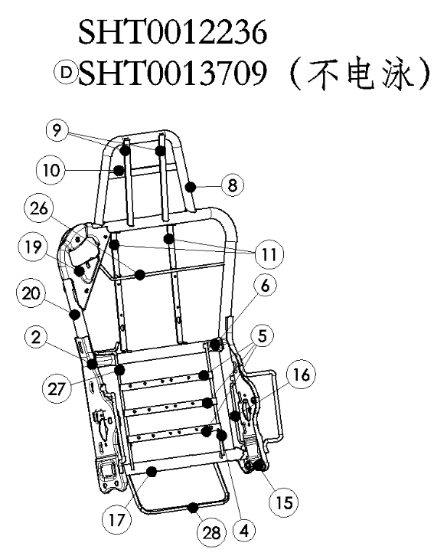
 |  |  |  |  |  |  | 4 | SQX3000-6802113 | 支撑钢丝 | 自制 | Q235 Ф6钢丝 | 1 | 4.87 | 3.40 | 0.058 | 0.058 | 0.001 | 0.281 | 截料 | 截管机 | 1 | 0.04 | 1 | 0.04
 |  |  |  |  |  |  | 5 | D04-6802106 | 腰托固定横衬条1 | 自制 | Q235 厚2.0mm扁钢 | 3 | 5.00 | 3.40 | 0.066 | 0.066 | 0.001 | 0.990 | 截料 | 切割机 | 3 | 0.04 | 1 | 0.12
 |  |  |  |  |  |  |  |  |  |  |  |  |  |  |  |  |  |  | 冲孔 | 80T | 3 | 0.05 | 1 | 0.15
 |  |  |  |  |  |  | 6 | H5-6802114 | 靠背钢管上横骨架 | 自制 | Q235 Ф25×2焊管 | 1 | 5.80 | 3.40 | 0.407 | 0.403 | 0.004 | 2.349 | 截料 | 截管机 | 1 | 0.04 | 1 | 0.04
 |  |  |  |  |  |  |  |  |  |  |  |  |  | 3.40 |  |  |  |  | 拍扁 | 80T | 2 | 0.05 | 1 | 0.10
 |  |  |  |  |  |  | 8 | SHT0012225 | 头枕主体管 | 自制 | Q195 Ф25×1.5焊管 | 1 | 5.80 | 3.40 | 0.374 | 0.370 | 0.004 | 2.154 | 截料 | 切割机 | 1 | 0.04 | 1 | 0.04
 |  |  |  |  |  |  |  |  |  |  |  |  |  |  |  |  |  |  | 弯管 | 弯管机 | 2 | 0.08 | 1 | 0.16
 |  |  |  |  |  |  |  |  |  |  |  |  |  |  |  |  |  |  | 切弧 |  | 2 | 0.08 | 1 | 0.16
 |  |  |  |  |  |  | 9 | SHT0012227 | 头枕竖衬板 | 自制 | Q235 厚2.0mm扁钢 | 2 | 5.00 | 3.40 | 0.047 | 0.047 | 0.000 | 0.468 | 截料 | 切割机 | 2 | 0.04 | 1 | 0.08
 |  |  |  |  |  |  | 10 | SHT0012226 | 头枕横衬板 | 自制 | Q235 厚2.0mm扁钢 | 1 | 5.00 | 3.40 | 0.065 | 0.064 | 0.001 | 0.321 | 截料 | 切割机 | 1 | 0.04 | 1 | 0.04
 |  |  |  |  |  |  | 11 | H5-6802136 | 靠背支撑板条1 | 自制 | Q235 厚2.0mm扁钢 | 2 | 5.00 | 3.40 | 0.072 | 0.071 | 0.001 | 0.712 | 截料 | 切割机 | 1 | 0.04 | 1 | 0.04
 |  |  |  |  |  |  |  |  |  |  |  |  |  |  |  |  |  |  | 冲孔 | 80T | 2 | 0.05 | 1 | 0.10
 |  |  |  |  |  |  | 15 | SQX3000-6905210 | 左侧主板焊接组件 | 外协 |  | 1
 |  |  |  |  |  |  | 16 | H5-6802125 | 侧翼支撑下安装钢丝 | 外协 | Q235 Ф5钢丝 | 2 | 0.34 |  |  |  |  | 0.680
 |  |  |  |  |  |  | 17 | H5-6802115 | 靠背钢管下横骨架 | 自制 | Q235 Ф25×2焊管 | 1 | 5.80 | 3.40 | 0.418 | 0.413 | 0.004 | 2.408 | 截料 | 切管机 | 1 | 0.04 | 1 | 0.04
 |  |  |  |  |  |  |  |  |  |  |  |  |  |  |  |  |  |  | 切弧 |  | 2 | 0.08 | 1 | 0.16
 |  |  |  |  |  |  |  |  |  |  |  |  |  |  |  |  |  |  | 打孔 |  | 4 | 0.1 | 1 | 0.40
 |  |  |  |  |  |  | 19 | SHT0012974 | 副驾驶安全带上悬置固定板总成 | 外协 |  | 1 | 4.96 |  |  |  | 0.000 | 4.956
 |  |  |  |  |  |  | 20 | SHT0012972 | 副驾驶靠背钢管骨架 | 自制 | Q235 Ф25×2焊管 | 1 | 5.80 | 3.40 | 1.911 | 1.892 | 0.019 | 11.019 | 截料 | 截管机 | 1 | 0.04 | 1 | 0.04
 |  |  |  |  |  |  |  |  |  |  |  |  |  |  |  |  |  |  | 弯管 | 弯管机 | 4 | 0.08 | 1 | 0.32
 |  |  |  |  |  |  | 21 | SQX3000-6905220 | 左侧主板总成 | 外协 |  | 1 | 6.50 | 3.40 |  |  | 0.000 | 6.500
 |  |  |  |  |  |  | 22 | H5-6802111 | 右主板总成 | 外协 |  | 1 | 6.50 |  |  |  |  | 6.500
 |  |  |  |  |  |  | 2或15上的钢丝 |  | 15附件左侧主板焊接钢丝 | 外协 | Q235 Ф8钢丝 | 2 | 1.49 |  |  |  |  | 2.980
 |  |  |  |  |  |  | 26 | SHT0013858 | 副驾驶员上安全带导向钢丝 | 外协 | Q235 Ф6钢丝 | 1 | 1.48 |  |  |  |  | 1.480
 |  |  |  |  |  |  | 27 | SHT0013859 | 副驾驶员中间安全带导向钢丝 | 外协 | Q235 Ф6钢丝 | 1 | 0.96 |  |  |  |  | 0.960
 |  |  |  |  |  |  | 28 | SHT0013860 | 副驾驶员下安全带导向钢丝 | 外协 | Q235 Ф8钢丝 | 1 | 2.39 |  |  |  |  | 2.390
 |  |  |  |  |  |  |  |  |  |  |  |  |  |  |  |  |  |  | 焊接 |  |  |  | 1 | 3.83
 |  |  |  |  |  |  |  |  |  |  |  |  |  |  |  |  |  |  | 调整 |  |  |  | 1 | 0.50
 |  |  |  |  |  |  |  |  |  |  |  |  |  |  |  |  |  |  | 电泳 |  |  |  | 1 | 3.00
 |  |  |  |  |  |  |  |  | 材料合计： |  |  |  |  |  |  |  |  | 47.15 | 加工费合计： |  |  |  |  | 9.36

SHT0013664
冲压件核价
序 | 工厂 | 厂家 | 核价区间 | QAD号 | 物料代码 | 名称 | 图纸序号 | 单件图号 | 单件名称 | 自制/外协 | 材质 | 数量 | 未税单价 |  | 重量 |  |  | 未税材料费 | 加工成本 |  |  |  |  |  | 系数 | 未税价格 | 照片
号 |  |  |  |  |  |  |  |  |  |  |  |  | 材料 | 废铁 | 毛重 | 净重 | 废铁 |  | 工序 | 吨位 | 工序数 | 工序费 | 出件数 | 合计
 | 河北 | 新强力 | 44565 | SHT0013664 |  | 靠背骨架焊接总成 | 3 | SHT0010671 | 扶手支架焊接组件 | 外协 |  | 2 | 2.00 |  |  |  |  | 4.000 |  |  |  |  |  |  | 120% | 69.66 | 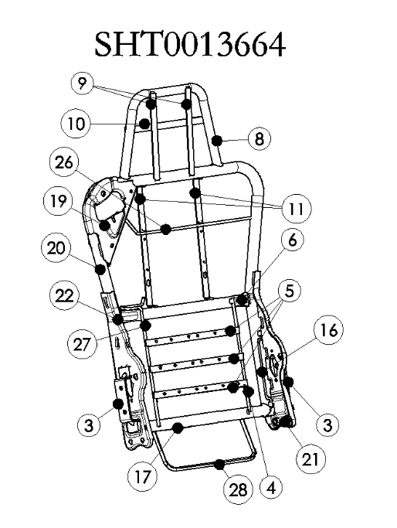
 |  |  |  |  |  |  | 4 | SQX3000-6802113 | 支撑钢丝 |  | Q235 Ф6钢丝 | 1 | 4.87 | 3.40 | 0.058 | 0.058 | 0.001 | 0.281 | 截料 | 截管机 | 1 | 0.04 | 1 | 0.04
 |  |  |  |  |  |  | 5 | D04-6802106 | 腰托固定横衬条1 | 自制 | Q235 厚2.0mm扁钢 | 3 | 5.00 | 3.40 | 0.066 | 0.066 | 0.001 | 0.990 | 截料 | 切割机 | 3 | 0.04 | 1 | 0.12
 |  |  |  |  |  |  |  |  |  |  |  |  |  |  |  |  |  |  | 冲孔 | 80T | 3 | 0.05 | 1 | 0.15
 |  |  |  |  |  |  | 6 | H5-6802114 | 靠背钢管上横骨架 | 自制 | Q235 Ф25×2焊管 | 1 | 5.80 | 3.40 | 0.407 | 0.403 | 0.004 | 2.349 | 截料 | 截管机 | 1 | 0.04 | 1 | 0.04
 |  |  |  |  |  |  |  |  |  |  |  |  |  | 3.40 |  |  |  |  | 拍扁 | 80T | 2 | 0.05 | 1 | 0.10
 |  |  |  |  |  |  | 8 | SHT0012225 | 头枕主体管 | 自制 | Q195 Ф25×1.5焊管 | 1 | 5.80 | 3.40 | 0.374 | 0.370 | 0.004 | 2.154 | 截料 | 切割机 | 1 | 0.04 | 1 | 0.04
 |  |  |  |  |  |  |  |  |  |  |  |  |  |  |  |  |  |  | 弯管 | 弯管机 | 2 | 0.08 | 1 | 0.16
 |  |  |  |  |  |  |  |  |  |  |  |  |  |  |  |  |  |  | 切弧 |  | 2 | 0.08 | 1 | 0.16
 |  |  |  |  |  |  | 9 | SHT0012227 | 头枕竖衬板 | 自制 | Q235 厚2.0mm扁钢 | 2 | 5.00 | 3.40 | 0.047 | 0.047 | 0.000 | 0.468 | 截料 | 切割机 | 2 | 0.04 | 1 | 0.08
 |  |  |  |  |  |  | 10 | SHT0012226 | 头枕横衬板 | 自制 | Q235 厚2.0mm扁钢 | 1 | 5.00 | 3.40 | 0.065 | 0.064 | 0.001 | 0.321 | 截料 | 切割机 | 1 | 0.04 | 1 | 0.04
 |  |  |  |  |  |  | 11 | H5-6802136 | 靠背支撑板条1 | 自制 | Q235 厚2.0mm扁钢 | 2 | 5.00 | 3.40 | 0.072 | 0.071 | 0.001 | 0.712 | 截料 | 切割机 | 1 | 0.04 | 1 | 0.04
 |  |  |  |  |  |  |  |  |  |  |  |  |  |  |  |  |  |  | 冲孔 | 80T | 2 | 0.05 | 1 | 0.10
 |  |  |  |  |  |  | 16 | H5-6802125 | 侧翼支撑下安装钢丝 | 外协 | Q235 Ф5钢丝 | 2 | 0.34 |  |  |  |  | 0.680
 |  |  |  |  |  |  | 17 | H5-6802115 | 靠背钢管下横骨架 | 自制 | Q235 Ф25×2焊管 | 1 | 5.80 | 3.40 | 0.418 | 0.413 | 0.004 | 2.408 | 截料 | 切管机 | 1 | 0.04 | 1 | 0.04
 |  |  |  |  |  |  |  |  |  |  |  |  |  |  |  |  |  |  | 切弧 |  | 2 | 0.08 | 1 | 0.16
 |  |  |  |  |  |  |  |  |  |  |  |  |  |  |  |  |  |  | 打孔 |  | 4 | 0.1 | 1 | 0.40
 |  |  |  |  |  |  | 19 | SHT0012974 | 副驾驶安全带上悬置固定板总成 | 外协 |  | 1 | 4.96 |  |  |  | 0.000 | 4.956
 |  |  |  |  |  |  | 20 | SHT0012972 | 副驾驶靠背钢管骨架 | 自制 | Q235 Ф25×2焊管 | 1 | 5.80 | 3.40 | 1.911 | 1.892 | 0.019 | 11.019 | 截料 | 截管机 | 1 | 0.04 | 1 | 0.04
 |  |  |  |  |  |  |  |  |  |  |  |  |  |  |  |  |  |  | 弯管 | 弯管机 | 4 | 0.08 | 1 | 0.32
 |  |  |  |  |  |  | 21 | H5-6802109 | 左侧主板总成 | 外协 |  | 1 | 6.50 |  |  |  |  | 6.500
 |  |  |  |  |  |  | 22 | H5-6802111 | 右侧主板总成 | 外协 |  | 1 | 6.50 |  |  |  |  | 6.500
 |  |  |  |  |  |  | 26 | SHT0013858 | 副驾驶员上安全带导向钢丝 | 外协 | Q235 Ф6钢丝 | 1 | 1.48 |  |  |  |  | 1.480
 |  |  |  |  |  |  | 27 | SHT0013859 | 副驾驶员中间安全带导向钢丝 | 外协 | Q235 Ф6钢丝 | 1 | 0.96 |  |  |  |  | 0.960
 |  |  |  |  |  |  | 28 | SHT0013860 | 副驾驶员下安全带导向钢丝 | 外协 | Q235 Ф8钢丝 | 1 | 2.39 |  |  |  |  | 2.390
 |  |  |  |  |  |  |  |  |  |  |  |  |  |  |  |  |  |  | 焊接 |  |  |  | 1 | 4.35
 |  |  |  |  |  |  |  |  |  |  |  |  |  |  |  |  |  |  | 调整 |  |  |  | 1 | 0.50
 |  |  |  |  |  |  |  |  |  |  |  |  |  |  |  |  |  |  | 电泳 |  |  |  | 1 | 3.00
 |  |  |  |  |  |  |  |  | 材料合计： |  |  |  |  |  |  |  |  | 48.17 | 加工费合计： |  |  |  |  | 9.88

SHT0013665
冲压件核价
序 | 工厂 | 厂家 | 核价区间 | QAD号 | 物料代码 | 名称 | 图纸序号 | 单件图号 | 单件名称 | 自制/外协 | 材质 | 数量 | 未税单价 |  | 重量 |  |  | 未税材料费 | 加工成本 |  |  |  |  |  | 系数 | 未税价格 | 照片
号 |  |  |  |  |  |  |  |  |  |  |  |  | 材料 | 废铁 | 毛重 | 净重 | 废铁 |  | 工序 | 吨位 | 工序数 | 工序费 | 出件数 | 合计
 | 河北 | 新强力 | 44565 | SHT0013665 |  | 靠背骨架焊接总成 | 3 | SHT0010671 | 扶手支架焊接组件 | 外协 |  | 1 | 2.00 |  |  |  |  | 2.000 |  |  |  |  |  |  | 120% | 66.32 | 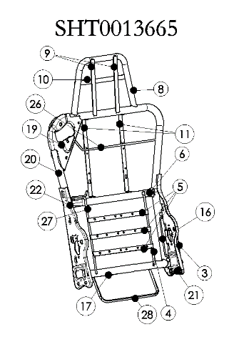
 |  |  |  |  |  |  | 4 | SQX3000-6802113 | 支撑钢丝 | 自制 | Q235 Ф6钢丝 | 1 | 4.87 | 3.40 | 0.058 | 0.058 | 0.001 | 0.281 | 截料 | 截管机 | 1 | 0.04 | 1 | 0.04
 |  |  |  |  |  |  | 5 | D04-6802106 | 腰托固定横衬条1 | 自制 | Q235 厚2.0mm扁钢 | 3 | 5.00 | 3.40 | 0.066 | 0.066 | 0.001 | 0.990 | 截料 | 切割机 | 3 | 0.04 | 1 | 0.12
 |  |  |  |  |  |  |  |  |  |  |  |  |  |  |  |  |  |  | 冲孔 | 80T | 3 | 0.05 | 1 | 0.15
 |  |  |  |  |  |  | 6 | H5-6802114 | 靠背钢管上横骨架 | 自制 | Q235 Ф25×2焊管 | 1 | 5.80 | 3.40 | 0.407 | 0.403 | 0.004 | 2.349 | 截料 | 截管机 | 1 | 0.04 | 1 | 0.04
 |  |  |  |  |  |  |  |  |  |  |  |  |  | 3.40 |  |  |  |  | 拍扁 | 80T | 2 | 0.05 | 1 | 0.10
 |  |  |  |  |  |  | 8 | SHT0012225 | 头枕主体管 | 自制 | Q195 Ф25×1.5焊管 | 1 | 5.80 | 3.40 | 0.374 | 0.370 | 0.004 | 2.154 | 截料 | 切割机 | 1 | 0.04 | 1 | 0.04
 |  |  |  |  |  |  |  |  |  |  |  |  |  |  |  |  |  |  | 弯管 | 弯管机 | 2 | 0.08 | 1 | 0.16
 |  |  |  |  |  |  |  |  |  |  |  |  |  |  |  |  |  |  | 切弧 |  | 2 | 0.08 | 1 | 0.16
 |  |  |  |  |  |  | 9 | SHT0012227 | 头枕竖衬板 | 自制 | Q235 厚2.0mm扁钢 | 2 | 5.00 | 3.40 | 0.047 | 0.047 | 0.000 | 0.468 | 截料 | 切割机 | 2 | 0.04 | 1 | 0.08
 |  |  |  |  |  |  | 10 | SHT0012226 | 头枕横衬板 | 自制 | Q235 厚2.0mm扁钢 | 1 | 5.00 | 3.40 | 0.065 | 0.064 | 0.001 | 0.321 | 截料 | 切割机 | 1 | 0.04 | 1 | 0.04
 |  |  |  |  |  |  | 11 | H5-6802136 | 靠背支撑板条1 | 自制 | Q235 厚2.0mm扁钢 | 2 | 5.00 | 3.40 | 0.072 | 0.071 | 0.001 | 0.712 | 截料 | 切割机 | 2 | 0.04 | 1 | 0.08
...

SHT0013663
...
 |  |  |  | 系数 | 未税价格 | 照片
工序数 | 工序费 | 出件数 | 合计
 |  |  |  | 120% | 65.79 | 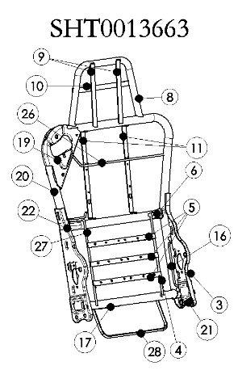
1 | 0.04 | 1 | 0.04
3 | 0.04 | 1 | 0.12
3 | 0.05 | 1 | 0.15
1 | 0.04 | 1 | 0.04
2 | 0.05 | 1 | 0.10
1 | 0.04 | 1 | 0.04
2 | 0.08 | 1 | 0.16
2 | 0.08 | 1 | 0.16
2 | 0.04 | 1 | 0.08
1 | 0.04 | 1 | 0.04
...

